Sheet1
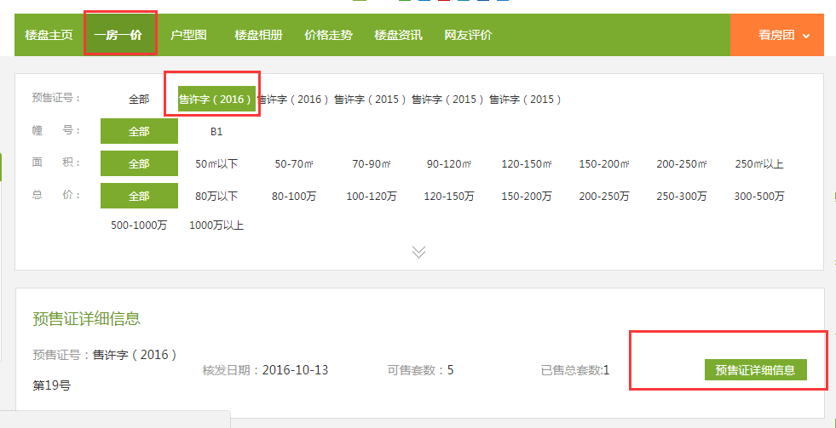
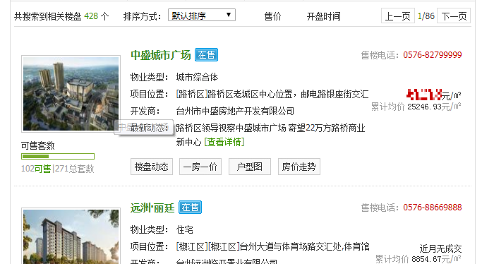
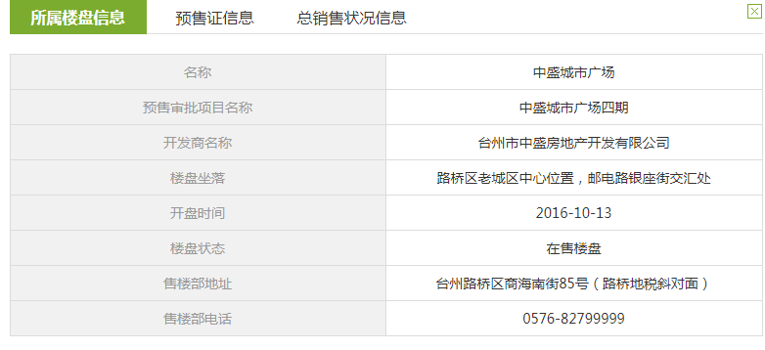
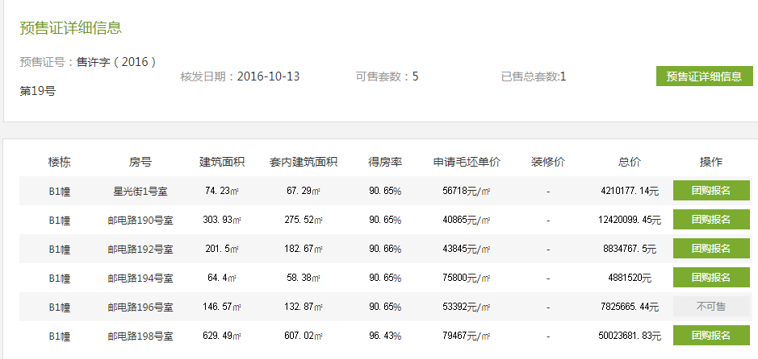
url | http://tz.tmsf.com/newhouse/property_searchall.htm

序号 | 项目名称 | 物业类型 | 项目位置 | 开发商 | 售楼电话 | 累计均价 | 预售证号 | 预售审批项目名称 | 开盘时间 | 楼盘状态 | 售楼部地址 | 售楼部电话 | 楼栋 | 房号 | 建筑面积 | 套内建筑面积 | 得房率 | 申请毛坯单价 | 装修价 | 总价
 | 中盛城市广场 | 城市综合体 | [路桥区]路桥区老城区中心位置，邮电路银座街交汇处 | 台州市中盛房地产开发有限公司 | 0576-82799999 | 25246.93 | 售许字（2016）第19号 | 中盛城市广场四期 | 2016-10-13 | 在售楼盘 | 台州路桥区商海南街85号（路桥地税斜对面） | 0576-82799999 | B1幢 | 星光街1号室 | 74.23 | 67.29 | 90.65 | 56718 | - | 4210177.14

